Sheet1
Files와 자막은 재생목록 위에 나타남. x로 닫으면 됨. (다른곳에 나타나도 닫으면 됨)
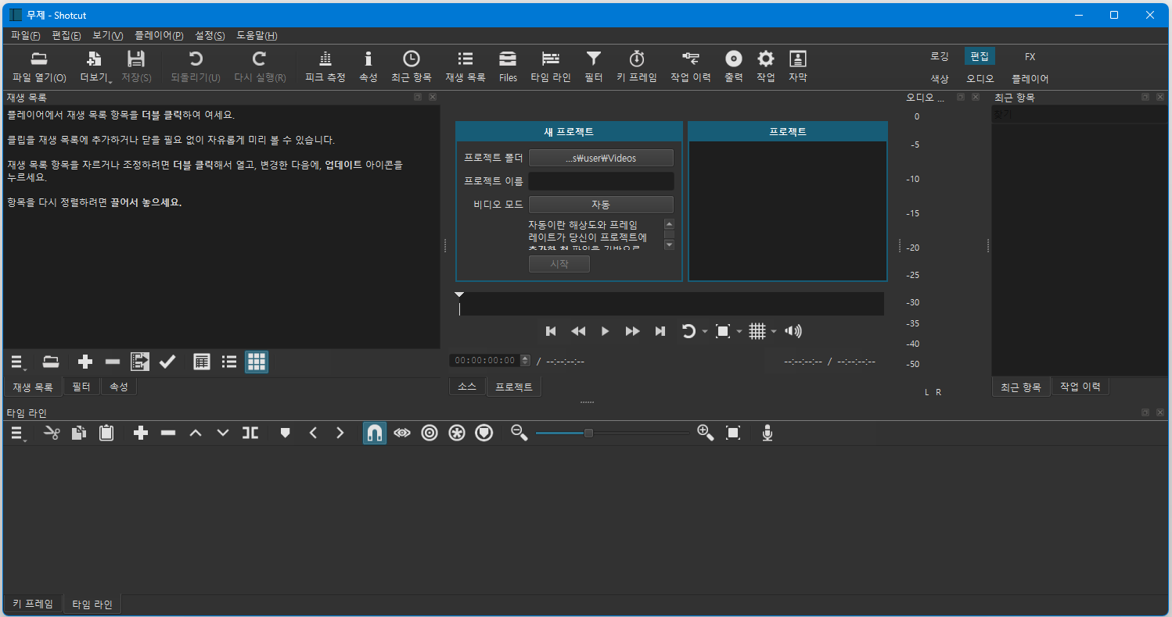
설정 맨 밑에 '초기화'하면 레이아웃 초기화 됨
①
파란색 세가지는 4번의 토글 메뉴
⑨
⑨
⑨
바꾸면 레이아웃이
달라짐. 편집부터
알아보려고 한다.
②
툴바

빨강색 두가지는 8번의 토글 메뉴

클릭후 폴더 선택하면 변경됨
이름입력후 시작누르면 해당이름의 폴더가 프로젝트폴더 안에 생김. 이름.mlt 파일생김
파일생성 후에는 이곳은 비디오 재생공간이 됨
①②③④⑤⑥⑦⑧⑨⑩

③

설정에
'종료시 최근항목 지우기'

⑨ 토글메뉴, 작업을 누르면 3개가 됨
⑤ 재생목록 메뉴

④ : ③번 위치에 토글 (정보 바뀜)
⑥ 타임라인 메뉴 / 키프레임 메뉴

⑧

⑦ 재생목록에서 비디오, 오디오, 자막을 끌어와 드래그하여 넣는다. / 편집한다.

⑧ 타임라인과 키프레임일때 메뉴

②

Sheet2
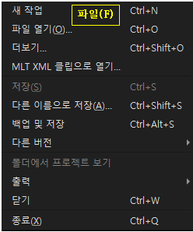
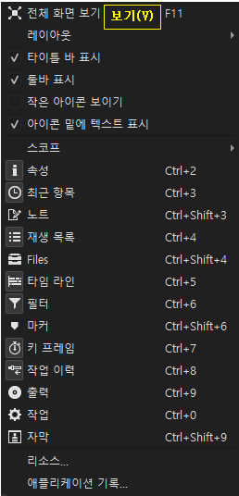
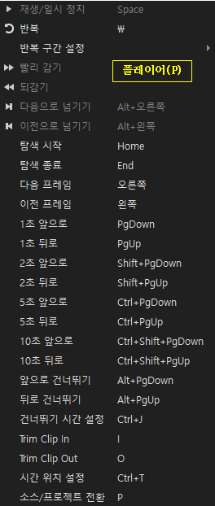
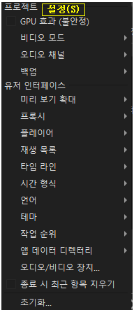
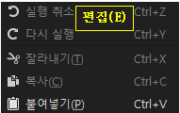
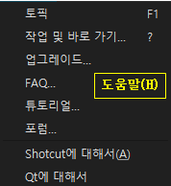
파일(F)
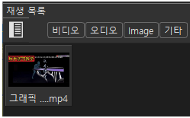
탐색기 열어서 파일을 드래그 => 재생목록에 끌어놓는다.(비디오,오디오,그림) 사용되는 파일들을 담아두는 용도.
mlt파일은 모든작업 내용을 기록하는 파일이고, '출력' 하면 편집된 파일생성(독립된 파일). '출력'할때 편집에 사용된 파일들이 '재생목록'에 있어야함.

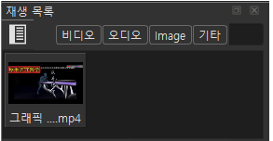

파일이 하나라도 올려지면
생기는데,
모두 켜지거나 꺼져있으면 다 보이고, 아니면, 켜진 종류의 파일만 보이게됨

①

